箱贴
Factory name (工厂名称) | 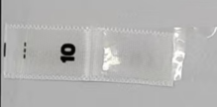
PO. Number(订单号) | S25080340 | JUSTJEANS
Style Code.(款号) | 152227 152219 152226 152239 151887 173025 175049
Product Code.(产品编号) | JJW-PL001-MFV2 | Carton No.(箱号):
Inner Packages(包装方式） | pcs/bundle | 1/1
SIZE/qty (尺码/数量) | 10956
Carton Dimension（箱规） | 26*32*47 | Country of Origin：
Gross Weight（毛重） | 3KG | Made In China
Net Weight（净重） | 2KG
Remark（备注）

